Form
 | Property |  |  |  |  |  |  |  |  |  |  |  | Floor |  |  |  | To |  |  |  |  |  |  | Description : utk note tambahan di template reportnya
 | Invoice Type |  |  |  |  |  |  |  |  |  |  |  | Reference No |  |  |  | To |  |  |  |  |  |  | Default Template Name sudah ada di Invoice Group
 | Department |  |  |  |  |  |  |  |  |  |  |  | Reference Date |  |  |  | To
 | Invoice Group |  |  |  |  |  |  |  |  |  |  |  | Customer |  |  |  |  |  |  |  |  |  |  | Template Name Comobobox cm ada 2 value:
 | Invoice Period |  |  |  |  |  |  | Cut Off Date |  |  |  |  |  | From |  |  |  |  |  |  |  |  |  | - Standard 1
 | Building Id |  |  |  |  |  |  |  |  |  |  |  |  | To |  |  |  |  |  |  |  |  |  | - Standard 2
 | Template Name |  |  |  |  |  |  |  |  |  |  |  | Filter By |  |  |  |  |  |  |  |  |  |  | Invoice Charges : bs liat INVOICE PLAN
 | Description |  |  |  |  |  |  |  |  |  |  |  |  |  |  |  |  |  |  |  |  |  |  | SELECT * FROM GSB_CODE_DT WHERE CCLASS_ID LIKE '%INVOICE_TYPE%'
 |  |  |  |  |  |  |  |  |  |  |  |  |  |  |  |  |  |  |  |  |  |  |  | CCLASS_RECID invoice < 20

 |  | Invoice No |  |  |  | Invoice Date |  | Tenant ID |  |  | Tenant Name |  | Dept Code |  | Agreement No | Total Unit |  | Unit Description |  |  |  |  |  | Charge and Utility
 |  |  |  |  |  |  |  |  |  |  |  |  |  |  |  |  |  |  |  |  |  |  |  | Deposit
 |  |  |  |  |  |  |  |  |  |  |  |  |  |  |  |  |  |  |  |  |  |  |  | Penalty | dr Penalty Manager
 |  |  |  |  |  |  |  |  |  |  |  |  |  |  |  |  |  |  | Email Address |  |  |  |  | Other | = input manual dr proforma atau PM invoice (invoice General)

 |  |  |  |  |  |  |  |  |  |  |  |  |  |  |  |  |  |  |  | Print |  |  |  | cek Utility Master utk liat detail Utility
 |  |  |  |  |  |  |  |  |  |  |  |  |  |  |  |  |  |  |  |  | Distribute |  | = label liat PMB04000

 |  |  |  |  |  |  |  |  |  |  |  |  |  |  |  |  |  |  |  |  |  |  | syarat & ketentuan di template report : info bank ambil dr tenant profile

 |  |  |  |  |  |  |  |  |  |  |  |  |  |  |  |  |  |  |  |  |  | Print Once Only : (disabled) report ini cm bs d print 1x. Tergantung user nya, default value.

 |  |  |  |  |  |  |  |  |  |  |  |  |  |  |  |  |  |  |  |  |  |  | !Design template report d sediain masing2 charges 2,
 |  |  |  |  |  |  |  |  |  |  |  |  |  |  |  |  |  |  |  |  |  |  | bentuk yg summary deail summary detail
 |  |  |  |  |  |  |  |  |  |  |  |  |  |  |  |  |  |  |  |  |  |  | sm bentuk yg summary dlu semua, baru nti detailnya lampiran d akhir.

Property Id

 |  |  | Property
 |  |  | Cut Off Date
 |  |  | Department
 |  |  | Period |  |  |  |  |  |  | To
 |  |  | Reference Date |  |  |  |  |  |  | To
 |  |  | Due Date |  |  |  |  |  |  | To
 |  |  | Reference No |  |  |  |  |  |  | To
 |  |  | Customer Id
 |  |  | Agreement Dept
 |  |  | Agreement No
 |  |  | Currency
 |  |  | Total Amount |  |  | between |  |  |  |  |  | and
 |  |  | Remaining Amt |  |  | between |  |  |  |  |  | and
 |  |  | Days Late |  |  | between |  |  |  |  |  | and
 |  |  | Invoice Type
 |  |  | Invoice Group

 |  |  |  | Property
 |  |  |  | Invoice Period
 |  |  |  | Building |  |  |  |  |  |  | To

 |  |  |  |  |  |  | Utility Type

 |  |  |  |  |  |  | Utility Type :

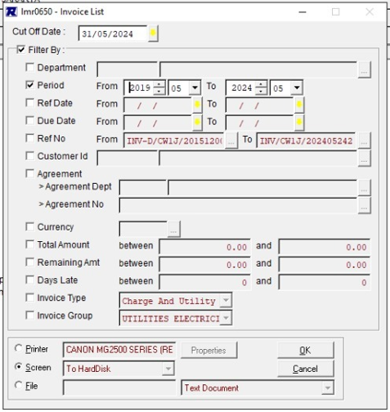

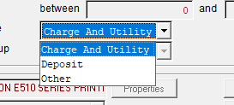

 |  |  |  |  | Property
 |  |  |  |  | Report Type

 |  |  |  |  |  | Output to |  | : | o | Screen
 |  |  |  |  |  |  |  |  | o | Printer |  |  |  | V

Report Invoice Sewa
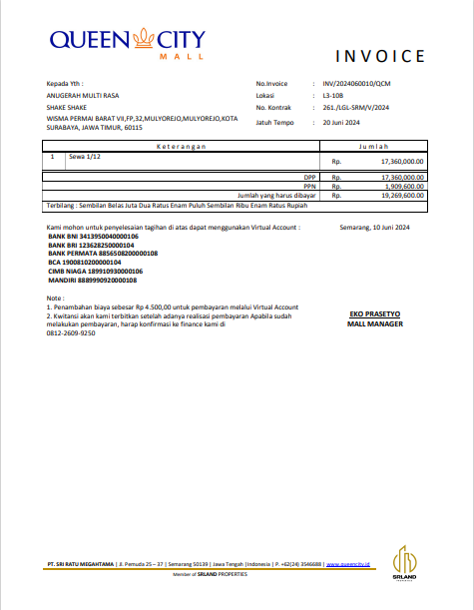
Logo Property
 |  | I N V O I C E |  |  | CTENANT_NAME
 |  |  |  |  | CTENANT_ADDRESS
 |  |  |  |  | CINVOICE_NO
 |  |  |  |  | CUNIT
Kepada Yth : |  | No. Invoice |  | INV/2024060010/QCM | CCONTRACT_NO
ANUGERAH MULTI RASA |  | Lokasi |  | L3-108 | CDUE_DATE
WISMA PERMAI BARAT VII, FP, 32, MULYOREJO, KOTA |  | No. Kontrak |  | 261/LGL-SRM/V/2024 | CSERVICE_DESC
SURABAYA, JAWA TIMUR, 60115 |  | Jatuh Tempo |  | 20 Juni 2024 | NTOTAL_FEE
 |  |  |  |  | NVAT_AMOUNT
 |  |  |  |  | NTOTAL_AMOUNT
K e t e r a n g a n |  |  | J u m l a h |  | CTERBILANG (CAMOUNT_IN_WORDS)
1 | Sewa 1/12 |  | Rp | 17.360.000,00 | CINVOICE_DATE
 |  | DPP | Rp | 17.360.000,00
 |  | PPN | Rp | 1.909.600,00
 |  | Jumlah yang harus dibayar | Rp | 19.269.600,00
Terbilang : Sembilan Belas Juta Dua Ratus Enam Puluh Sembilan Ribu Rupiah |  |  |  |  |  | Header tergantung Invoice Group, masuk servicenya ap aja,
 |  |  |  |  |  | liat master invoice group
Kami mohon untuk penyelesaian tagihan di atas dapat menggunakan Virtual Account : |  |  |  | Semarang, 10 Juni 2024
BANK BNI 1231231231232132
BANK BRI 1231231231232132 |  |  |  |  |  | Header property (logo, prop name, alamat, email, tlp, halaman) di setiap page
BANK PERMATA 1231231231232132 |  |  |  |  |  | Header Data (Customer profile, Dept, date, heade invoice, dsb) hanya di halaman pertama
BCA 1231231231232132 |  |  |  |  |  | Footer (note pembayaran, bank account, dll) itu d bawah report data terakhir.. Klo tidak muat satu halaman dgn data, di buat d 1 halaman terakhir.

Note :
1. Penambahan biaya sebesar Rp. 4.500,00 untuk pembayaran melalui Virtual Account
2. Kwitansi akan kami terbitkan setelah adanya realisasi pembayaran. |  |  |  | EKO PRASETYO
Apabila sudah melakukan pembayaran, harap konfirmasi ke finance kami di |  |  |  | MALL MANAGER
81212312421

Service Chafgewe
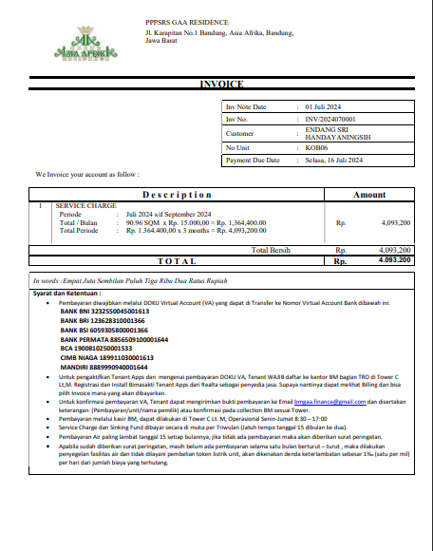
Logo Property |  | PPPSRS GAA Residence
 |  | Jl. Karapitan No. 1 Bandung, Asia Afrika, Bandung
 |  | Jawa Barat

INVOICE

 |  |  |  | Invoice Date |  | 01 Juni 2024
 |  |  |  | Inv. No. |  | INV/2024060010/QCM
 |  |  |  | Customer |  | ENDANG SRI HANDAYANI
 |  |  |  | No. Unit |  | L3-108
 |  |  |  | Payment Due Date |  | 20 Juni 2024
We Invoice your account as follow:

Description |  |  |  |  | Amount
1 | SERVICE CHARGE |  |  |  | Rp. | 4.093.200,00
 | Periode | : | Juni 2024 s/d Agustus 2024
 | Total/Bulan | : | 90.96 SQM x Rp. 15.000,00 = Rp. 1.364.400,00
 | Total/Periode | : | Rp. 1.364.400,00 x 3 months = Rp. 4.093.200,00
 |  |  |  | Total Bersih | Rp. | 4.093.200,00
 |  |  | T O T A L |  | Rp. | 4.093.200,00

In words: | Empat Juta Sembilan Puluh Tiga Dua Ratus Rupiah
Syarat dan Ketentuan :
* | Pembayaran diwajibkan melalui DOKU Virtual Account (VA) yang dapat di Transfer ke Virtual Account Bank dibawah ini:
 | BANK BNI 1231231231232132
 | BANK BRI 1231231231232132
 | BANK PERMATA 1231231231232132
 | BCA 1231231231232132
 | MANDIRI 1231231231232132
Note :
1. Penambahan biaya sebesar Rp. 4.500,00 untuk pembayaran melalui Virtual Account
2. Kwitansi akan kami terbitkan setelah adanya realisasi pembayaran.
Apabila sudah melakukan pembayaran, harap konfirmasi ke finance kami di
81212312421

Sheet3
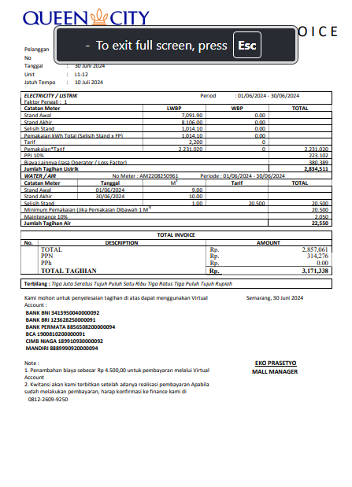

Sheet4
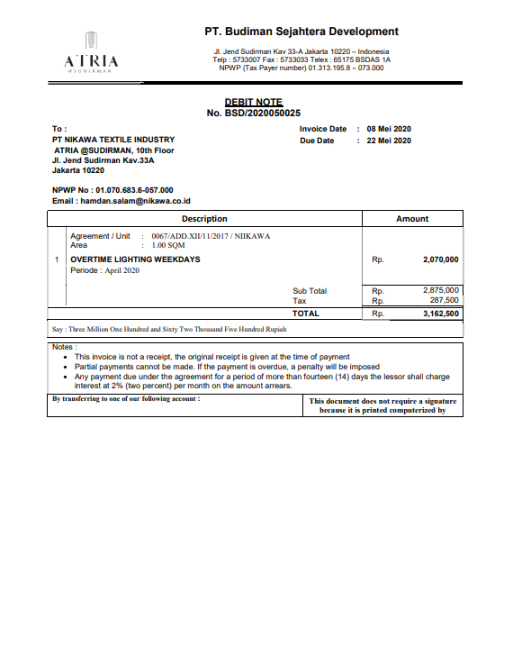

Sheet5
